業務フロー
システム名 |  |  | システム種別 |  | 基本設計書 |  | 作成者 | 作成日 | 更新者 | 更新日 | 版数
POSサーバー |  |  | POSサーバ |  |  |  | LoiLV | 2023-06-07 | AnhNM | 2024-10-18 | 0.4

機能カテゴリー |  | 29_レジ別時間帯別点検 |  | 項目 |  | 概要設計 | 業務フロー

 | ●1_自動釣銭機

●●
画面表示
●●
モーダル表示

●●
処理機能
本来なら、処理内で分岐もあるとは思いますが、今回は、分岐処理についても、一括で処理機能と定義しています。
●●
音声ファイル

 | ●1_レジ周辺機器

セカンドディスプレイ
●●
セカンドディスプレイ画面表示
スキャナー
●●
スキャナー

スキャナー
自動釣銭機
●●
自動釣銭機
プリンター
●●

磁気カードリーダー
磁気カードリーダー
エフケイシステム 両面双方向読み取り MJR-100

 | ●外部連携

●●
API連携
本来ならDBですが、DBの意味で使用しています。
●●
他の機能への連携

●●
端末内DB
設定関連などのDB
最新
ボタン名

最新
分岐・判定

●●
他の機能部門への連携

機能概要
システム名 |  |  | システム種別 |  | 基本設計書 |  | 作成者 | 作成日 | 更新者 | 更新日 | 版数
POSサーバー |  |  | POSサーバ |  |  |  | LoiLV | 2024-06-17 | AnhNM | 2024-10-18 | 0.4

機能カテゴリ |  | 29_レジ別時間帯別点検 |  | 項目 |  | 概要設計 | 機能概要

 | 29_レジ別時間帯別点検
 |  |  |  |  |  |  |  |  |  |  |  | 1
 |  |  |  |  |  |  |  |  |  |  |  | 2
X1_メニュー機能
 |  |  |  |  |  |  |  |  |  |  |  | 3
 |  |  |  |  |  |  |  |  |  |  |  | 4
 |  |  |  |  |  |  |  |  |  |  |  | 5
00_共通のフローをご参照ください。
1つの店舗のみ選択可能。店舗が選択された場合にのみ、画面の項目を操作可能とする。
 |  |  |  |  |  |  |  |  |  |  |  | 6
29_レジ別時間帯別点検
 |  |  |  |  |  |  |  |  |  |  |  | 7
 |  |  |  |  |  |  |  |  |  |  |  | 8
 |  |  |  |  |  |  |  |  |  |  |  | 9
 |  |  |  |  |  |  |  |  |  |  |  | 10
 |  |  |  |  |  |  |  |  |  |  |  | 11
SC2901
レジ別時間帯別点検画面
 |  |  |  |  |  |  |  |  |  |  |  | 12
 |  |  |  |  |  |  |  |  |  |  |  | 13
CSVボタンが押せる状態になる
 |  |  |  |  |  |  |  |  |  |  |  | 14
 |  |  |  |  |  |  |  |  |  |  |  | 15
 |  |  |  |  |  |  |  |  |  |  |  | 16
初期化：
・ヘッダー：「CSV」ボタンを無効にする。対象店舗が選択された場合、「印刷」ボタンを有効にする。
・[営業種別]項目: [速報]を選択する。
・[営業日]項目: 開始日～終了日で検索可能
・検索されていない場合、テーブルを表示しない（ヘッダーも表示しない）
・「CSV」、「印刷」ボタンが有効になる。
アクション、イベント:
・[日報]をタッチすると、[営業日]を有効にし、前日日付けをセットする。
・[速報]をタッチすると、[営業日]：現在日を表示し、無効にする。
・検索エリアの検索ボタンをタッチすると、画面に表示された時間帯別点検一覧を取得する。
一覧には以下の情報が含まれている。
・時間帯：項目は０時～24時で持ち、1時間ごとに表示する。例：08:00、09:00。売上あった行から表示する。
+[営業種別]が速報の場合、レポート時間は当日の始業時間から現在の時間まで計算される。
+[営業種別]が[日報]の場合、レポート時間はレポート作成日の始業時間から終業時間まで計算される。
＊印字するPDFでは、スペースの問題もあるため、項目は0~7時、8時、9時、、、24時とする。
全レジ、レジ別客数の構成比、点数、金額、客数を表示する。各レジのレポートを横スクロールして表示する場合、時間帯の列を固定にする。レジマスタに構成比除外ＰＯＳ設定可能。その時、合計からも外す。
詳細は「レジ別時間他別客数構成比」シートをご参照ください。
最初のレコードには、以下の時間帯に従って各レコードの合計値を表示する。
2番目のレコードには、始業時間から次の時間までのデータを表示する。たとえば、始業時間が午前7 時である場合、2 番目のレコードには午前8時までのデータを表示する。
次のレコードには時間の昇順に表示する。
「※」は、金額が最も高い3つの時間帯のデータ内で、点数と金額に表示される（各レジに適用される）
 |  |  |  |  |  |  |  |  |  |  |  | 17 | SC2901_レジ別時間帯別点検画面
画面初期化
 |  |  |  |  |  |  |  |  |  |  |  | 18

 |  |  |  |  |  |  |  |  |  |  |  | 19
 |  |  |  |  |  |  |  |  |  |  |  | 20
 |  |  |  |  |  |  |  |  |  |  |  | 21
 |  |  |  |  |  |  |  |  |  |  |  | 22
 |  |  |  |  |  |  |  |  |  |  |  | 23
 |  |  |  |  |  |  |  |  |  |  |  | 24
 |  |  |  |  |  |  |  |  |  |  |  | 25
 |  |  |  |  |  |  |  |  |  |  |  | 26
SC2901
レジ別時間帯別点検画面
 |  |  |  |  |  |  |  |  |  |  |  | 27
 |  |  |  |  |  |  |  |  |  |  |  | 28
 |  |  |  |  |  |  |  |  |  |  |  | 29
 |  |  |  |  |  |  |  |  |  |  |  | 30
 |  |  |  |  |  |  |  |  |  |  |  | 31
 |  |  |  |  |  |  |  |  |  |  |  | 32
 |  |  |  |  |  |  |  |  |  |  |  | 33
印刷
検索
レジ番号をタッチする
 |  |  |  |  |  |  |  |  |  |  |  | 34
 |  |  |  |  |  |  |  |  |  |  |  | 35
 |  |  |  |  |  |  |  |  |  |  |  | 36
 |  |  |  |  |  |  |  |  |  |  |  | 37
 |  |  |  |  |  |  |  |  |  |  |  | 38
KN2901
レジ別時間帯別日報
検索機能
AP2902
レジ別時間帯別日報
 |  |  |  |  |  |  |  |  |  |  |  | 39
 |  |  |  |  |  |  |  |  |  |  |  | 40
 |  |  |  |  |  |  |  |  |  |  |  | 41
 |  |  |  |  |  |  |  |  |  |  |  | 42
 |  |  |  |  |  |  |  |  |  |  |  | 43
KN2901
レジ別時間帯別日報作成機能
AP2901
レジ別時間帯別日報
出力
 |  |  |  |  |  |  |  |  |  |  |  | 44
 |  |  |  |  |  |  |  |  |  |  |  | 45
 |  |  |  |  |  |  |  |  |  |  |  | 46
 |  |  |  |  |  |  |  |  |  |  |  | 47 | PR2901_時間帯別レジ日報
 |  |  |  |  |  |  |  |  |  |  |  | 48
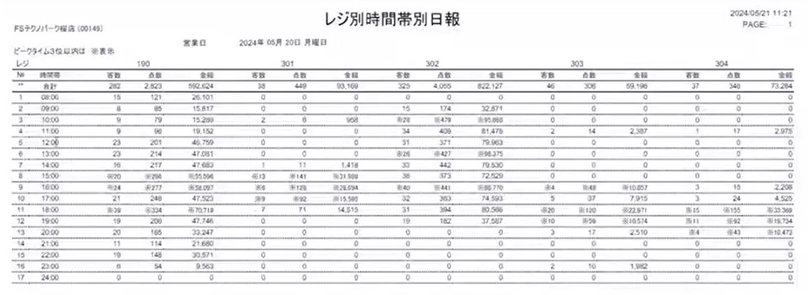
 |  |  |  |  |  |  |  |  |  |  |  | 49
 |  |  |  |  |  |  |  |  |  |  |  | 50
PR2901
レジ別時間帯別日報
ヘッダーの [印刷] ボタンをタッチして、時間帯別レジ別日報作成APIを呼び出す。
レポート情報には以下の欄が含まれている。
・「No.」: 2 番目のレコードから連番で1から増加する。
・「時間帯」：画面上の表示の通り
・構成比：客数別構成比
・点数: 画面上の表示の通り
・客数
・金額：画面上の表示の通り
点数、金額がレジ別表示される。
レポートを作成した後、レポートを印刷する。
・エラーが発生した場合、「レジ別時間帯別日報」エラーモダールを表示する。
・成功した場合、SC2901_レジ別時間帯別点検画面を表示する。
「※」は、金額が最も高い3つの時間帯のデータ内で、点数と金額に表示される（各レジに適用される）
 |  |  |  |  |  |  |  |  |  |  |  | 1
 |  |  |  |  |  |  |  |  |  |  |  | 2
 |  |  |  |  |  |  |  |  |  |  |  | 3
 |  |  |  |  |  |  |  |  |  |  |  | 4
 |  |  |  |  |  |  |  |  |  |  |  | 5
 |  |  |  |  |  |  |  |  |  |  |  | 6
 |  |  |  |  |  |  |  |  |  |  |  | 7
 |  |  |  |  |  |  |  |  |  |  |  | 8
 |  |  |  |  |  |  |  |  |  |  |  | 9
 |  |  |  |  |  |  |  |  |  |  |  | 10
 |  |  |  |  |  |  |  |  |  |  |  | 11
 |  |  |  |  |  |  |  |  |  |  |  | 12
 |  |  |  |  |  |  |  |  |  |  |  | 13
 |  |  |  |  |  |  |  |  |  |  |  | 14
 |  |  |  |  |  |  |  |  |  |  |  | 15
 |  |  |  |  |  |  |  |  |  |  |  | 16
 |  |  |  |  |  |  |  |  |  |  |  | 17
 |  |  |  |  |  |  |  |  |  |  |  | 18
 |  |  |  |  |  |  |  |  |  |  |  | 19
 |  |  |  |  |  |  |  |  |  |  |  | 20
 |  |  |  |  |  |  |  |  |  |  |  | 21
 |  |  |  |  |  |  |  |  |  |  |  | 22
 |  |  |  |  |  |  |  |  |  |  |  | 23
 |  |  |  |  |  |  |  |  |  |  |  | 24
 |  |  |  |  |  |  |  |  |  |  |  | 25
 |  |  |  |  |  |  |  |  |  |  |  | 26
 |  |  |  |  |  |  |  |  |  |  |  | 27
 |  |  |  |  |  |  |  |  |  |  |  | 28
 |  |  |  |  |  |  |  |  |  |  |  | 29
 |  |  |  |  |  |  |  |  |  |  |  | 30
 |  |  |  |  |  |  |  |  |  |  |  | 31
 |  |  |  |  |  |  |  |  |  |  |  | 32
 |  |  |  |  |  |  |  |  |  |  |  | 33
 |  |  |  |  |  |  |  |  |  |  |  | 34
 |  |  |  |  |  |  |  |  |  |  |  | 35
 |  |  |  |  |  |  |  |  |  |  |  | 36

